信息
不动产权号 | 权利人 | 坐落 | 用途 | 楼号或幢号 | 房号 | 建筑面积 | 结构 | 总层数 | 所在层 | 竣工时间 | 建设用地使用权 | 仁达单价 | 仁达总价 |  | 下浮5%单价 | 复估单价 | 总价
京(2025)朝不动产权第0010829号 | 北京久恒钰悦商业运营管理有限公司 | 朝阳区天溪园20号楼1层商业3 | 配套商业 | 20号楼 | 商业3 | 166.53 | 钢混 | 2（-02） | 1 | 2007 |  | 27670 | 460.79 | 460.79 | 26287 | 26200 | 436 | -0.053126129382
京(2025)朝不动产权第0010427号 |  | 朝阳区天溪园20号楼1层商业4 |  |  | 商业4 | 189.43 |  |  | 1 |  |  | 32880 | 622.85 | 622.85 | 31236 | 31200 | 591 | -0.051094890511
京(2025)朝不动产权第0010853号 |  | 朝阳区天溪园20号楼1层商业5 |  |  | 商业5 | 230.28 |  |  | 1 |  |  | 31736 | 730.81 | 730.82 | 30149 | 30100 | 693 | -0.051550289892
京(2025)朝不动产权第0012603号 |  | 朝阳区天溪园20号楼1层商业6 |  |  | 商业6 | 140.07 |  |  | 1 |  |  | 27753 | 388.74 | 388.74 | 26365 | 26300 | 368 | -0.052354700393
京(2025)朝不动产权第0010785号 |  | 朝阳区天溪园20号楼2层商业35 |  |  | 商业35 | 185.68 |  |  | 2 |  |  | 23423 | 434.92 | 434.92 | 22252 | 22200 | 412 | -0.05221363617
京(2025)朝不动产权第0010796号 |  | 朝阳区天溪园20号楼2层商业42 |  |  | 商业42 | 228.8 |  |  | 2 |  |  | 23125 | 529.11 | 529.1 | 21969 | 21900 | 501 | -0.052972972973
京(2025)朝不动产权第0010827号 |  | 朝阳区天溪园20号楼2层商业45 |  |  | 商业45 | 200.67 |  |  | 2 |  |  | 23423 | 470.03 | 470.03 | 22252 | 22200 | 445 | -0.05221363617
京(2025)朝不动产权第0008980号 |  | 朝阳区天溪园20号楼2层商业46 |  |  | 商业46 | 242.27 |  |  | 2 |  | 2043-03-08 | 23217 | 562.49 | 562.48 | 22056 | 22000 | 533 | -0.052418486454
 |  |  |  |  | 合计 | 1583.73 |  |  |  |  |  |  | 4199.74

建设用地使用权 | 2043-03-08

链家中介王东东
面积 | 142.36
售价 | 55001
年租金 | 250000 | 左右 | 不含物业取暖等费用
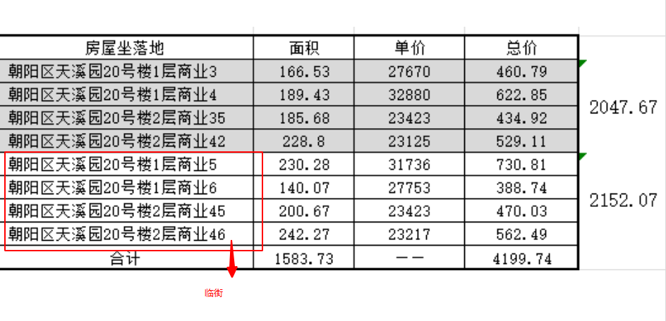
 | 4.81
